2022_02_data
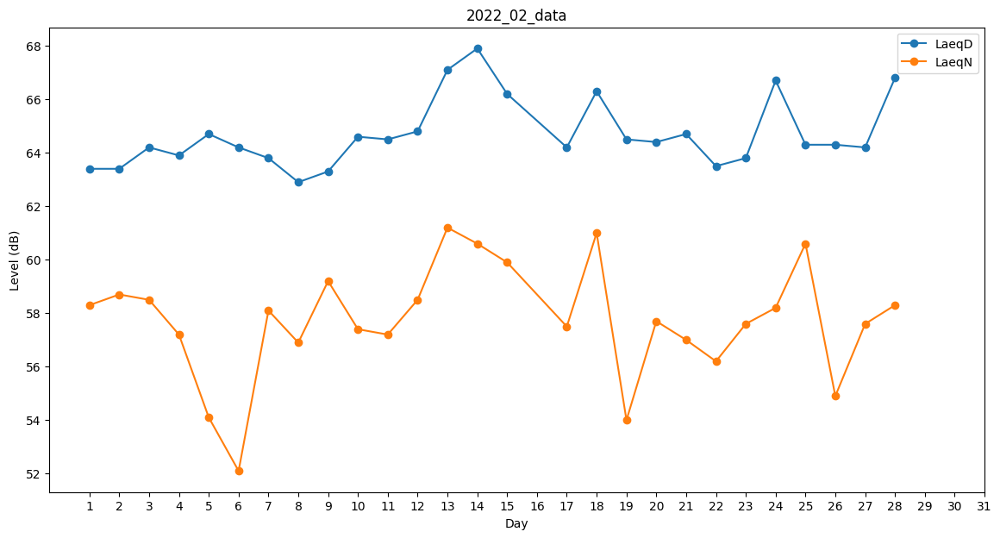
Day | LaeqD | LaeqN
1 | 63.4 | 58.3
2 | 63.4 | 58.7
3 | 64.2 | 58.5
4 | 63.9 | 57.2
5 | 64.7 | 54.1
6 | 64.2 | 52.1
7 | 63.8 | 58.1
8 | 62.9 | 56.9
9 | 63.3 | 59.2
10 | 64.6 | 57.4
11 | 64.5 | 57.2
12 | 64.8 | 58.5
13 | 67.1 | 61.2
14 | 67.9 | 60.6
15 | 66.2 | 59.9
16 | 65.2 | 0
17 | 64.2 | 57.5
18 | 66.3 | 61
19 | 64.5 | 54
20 | 64.4 | 57.7
21 | 64.7 | 57
22 | 63.5 | 56.2
23 | 63.8 | 57.6
24 | 66.7 | 58.2
25 | 64.3 | 60.6
26 | 64.3 | 54.9
27 | 64.2 | 57.6
28 | 66.8 | 58.3

